petunjuk
Perhatikan hal-hal berikut sebelum mengisi Excel ini :
- Excel ini mengandung macro VBA, pada saat pertama kali membuka Excel ini akan muncul peringatan SECURITY WARNING seperti gambar berikut
- Klik "Enable Content" agar Excel ini dapat digunakan sesuai fungsinya

PETUNJUK TRANSFER DARI TRANSKRIP SI AKADEMIK KE EXCEL

1 | Dari browser yang terhubung internet, buka SI Akademik melalui my.its.ac.id

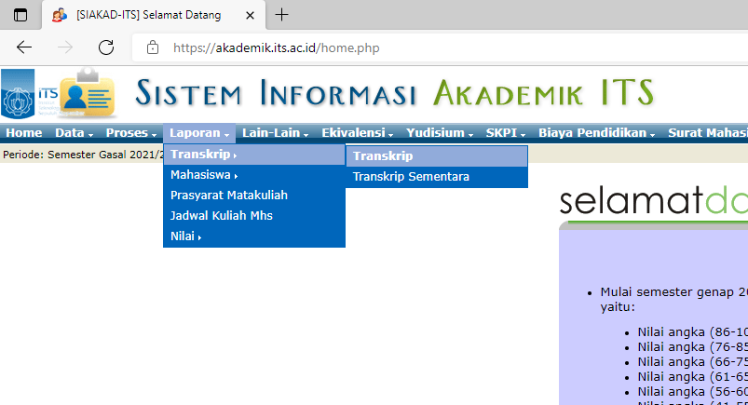
2 | Pilih Menu "Laporan" - "Transkrip" - "Transkrip"

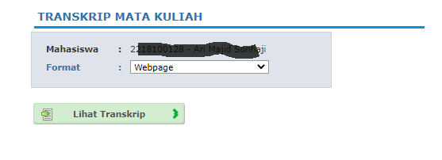
3 | Pilih Format "Webpage" lalu klik "Lihat Transkrip"

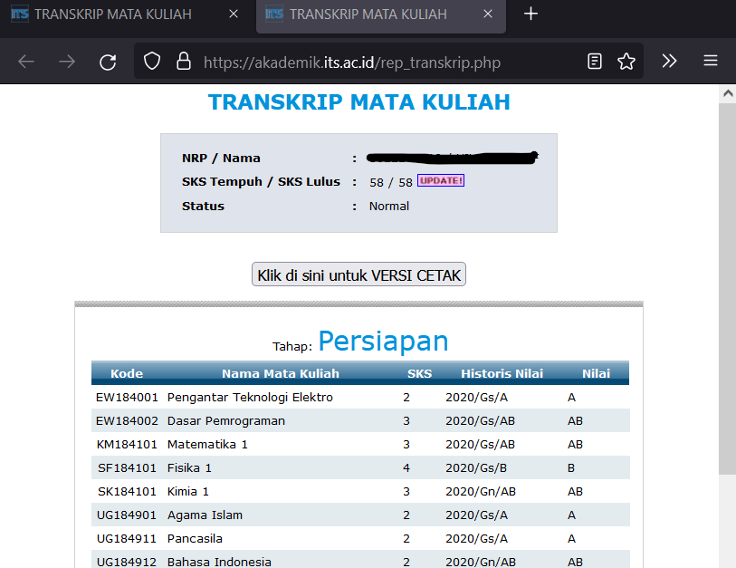
4 | Saat tampilan Transkrip Mata Kuliah muncul di browser,
 | tekan tombol <Ctrl> + A (select all) lalu tekan tombol <Ctrl> + C (copy)

5 | Masuk Excel tab "K18_v8" lalu tekan tombol "PASTE dari SI Akademik"

